工作表1
P2 | 王鑫磊 | 
 | 朱凌豪 | 

L0 | 李骁 | 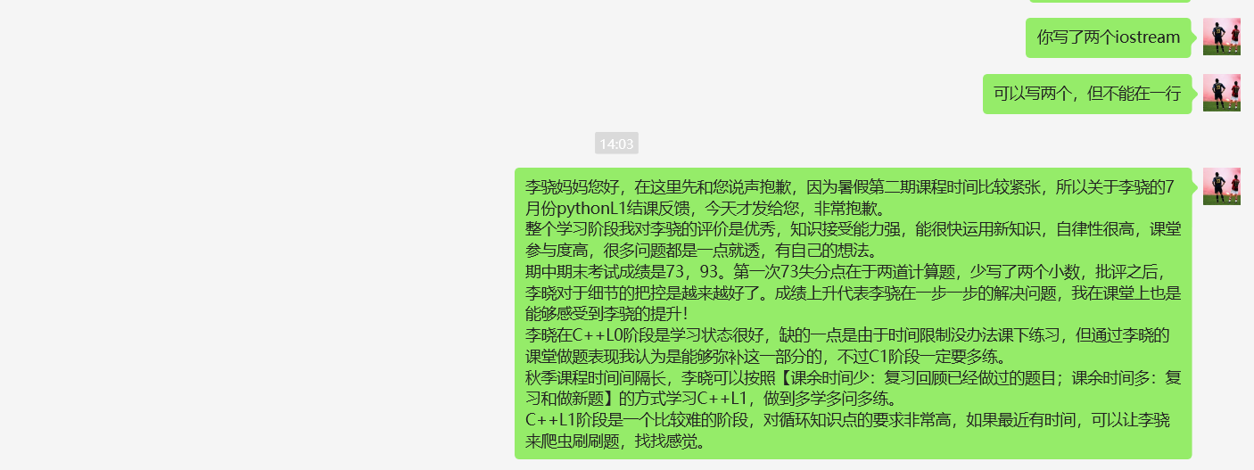
 | 黄均浩 | 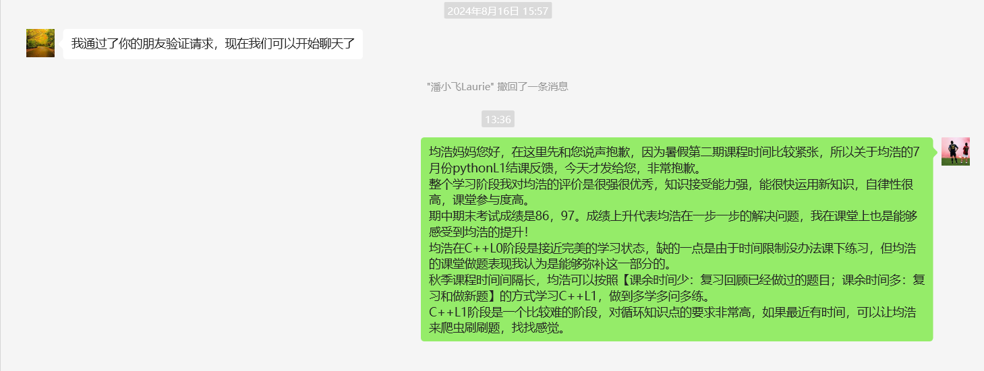
 | 虞臣逸 | 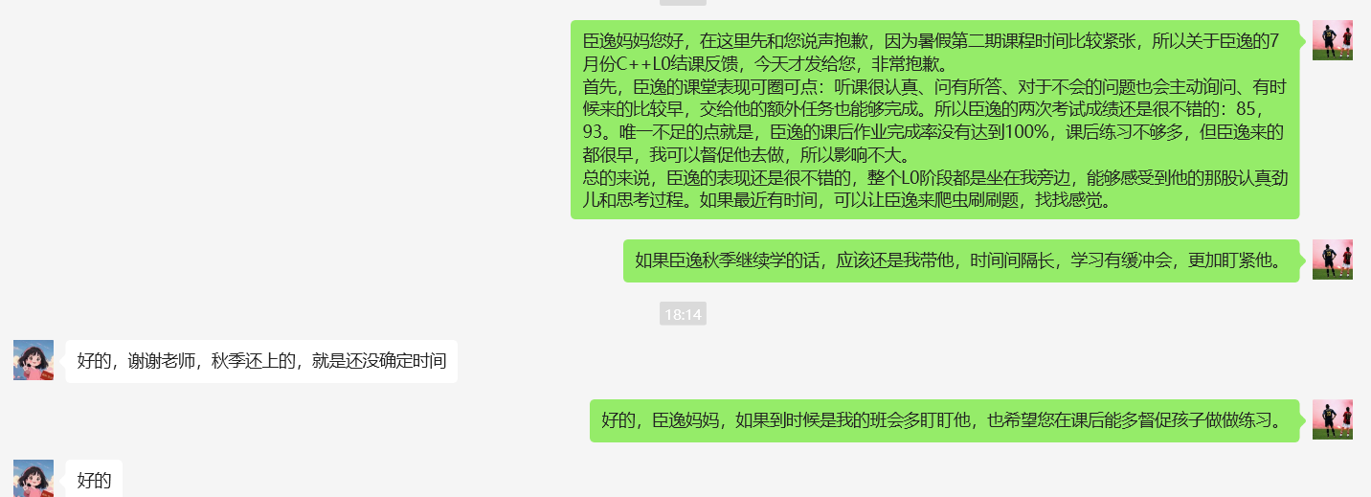
 | 白牧杭 | 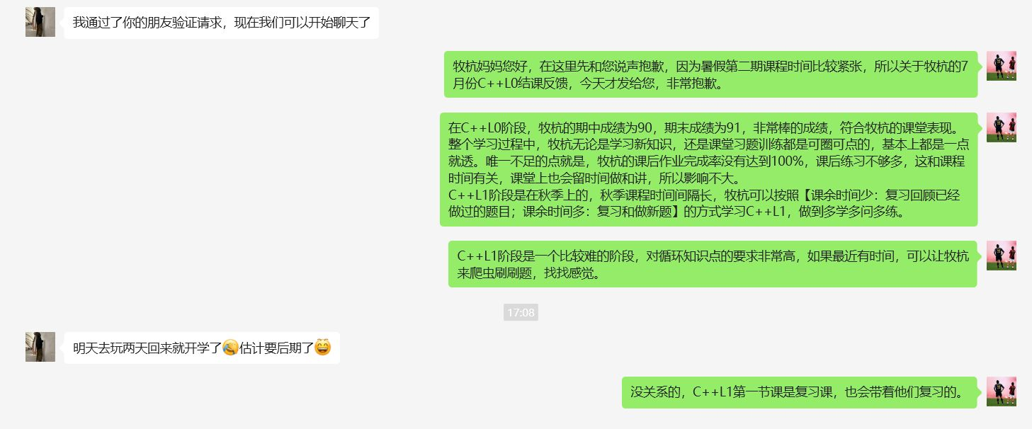
 | 王涵宇 | 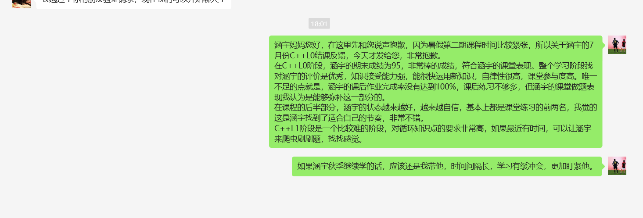

L2 | 何昊宇 | 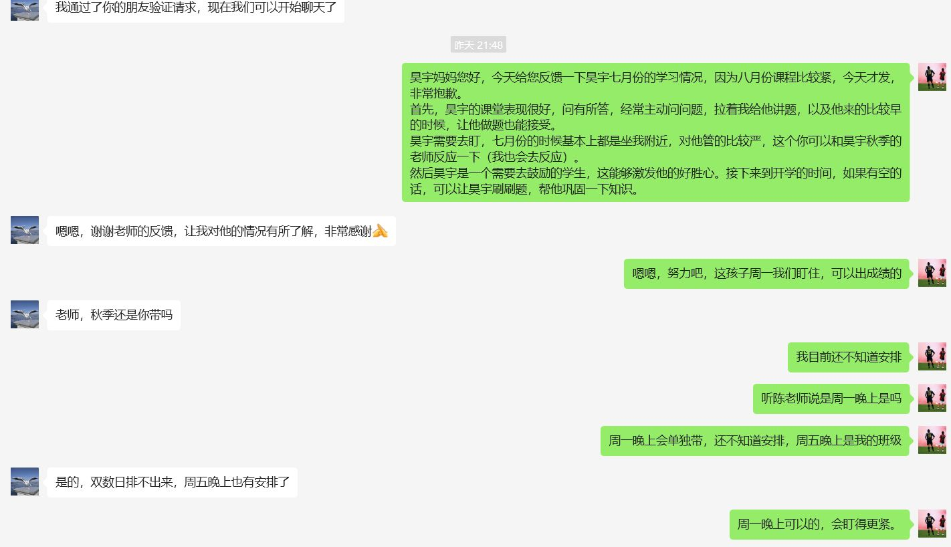
 | 柯瑜 | 
 | 王礼根 | 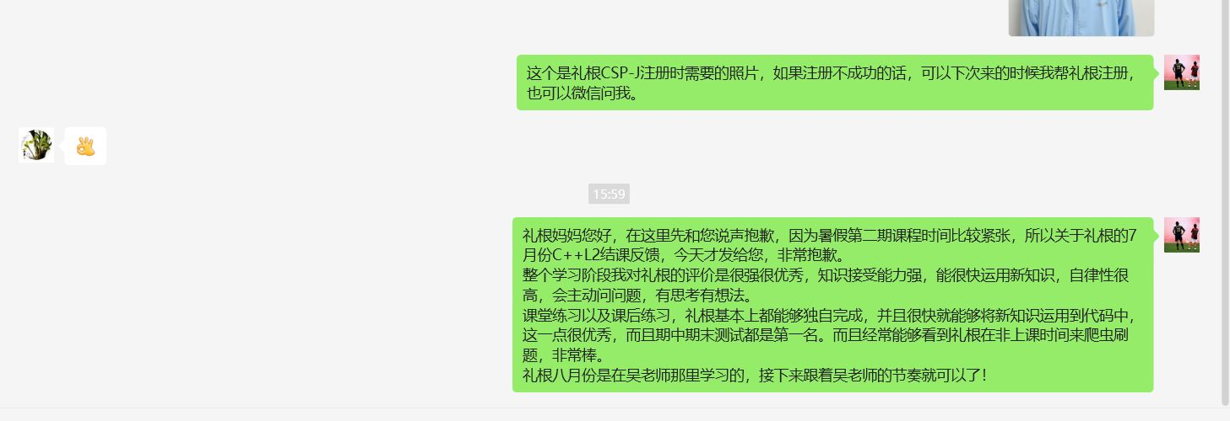
 | 苏倩妮 | 不同意微信
 | 王奕哲 | 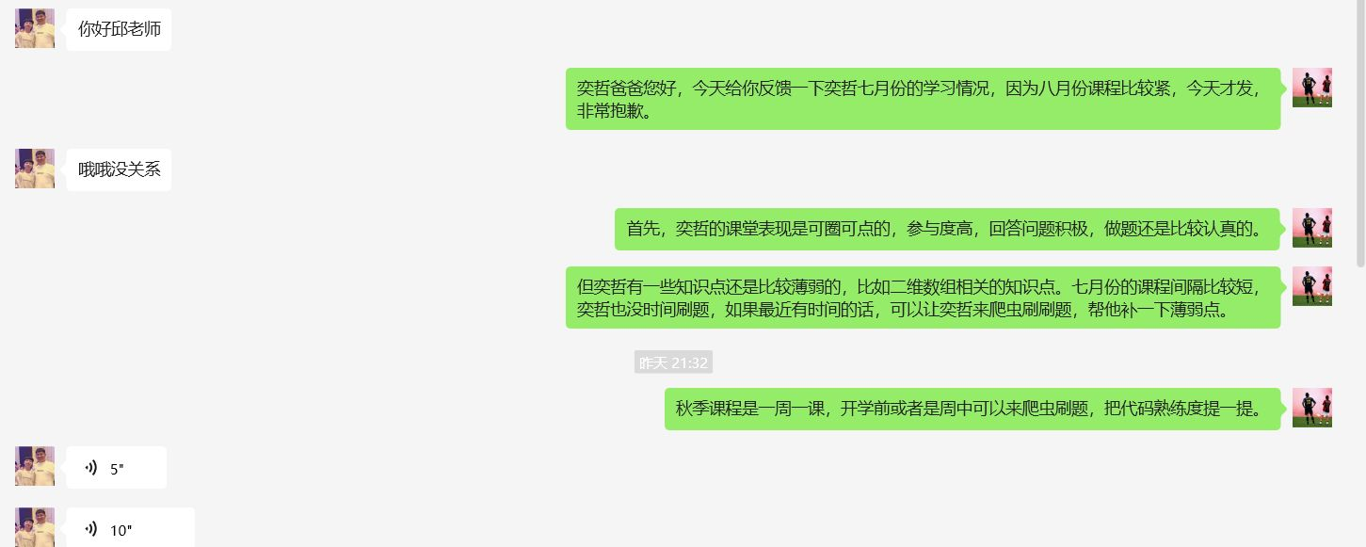
 | 戴里奇 | 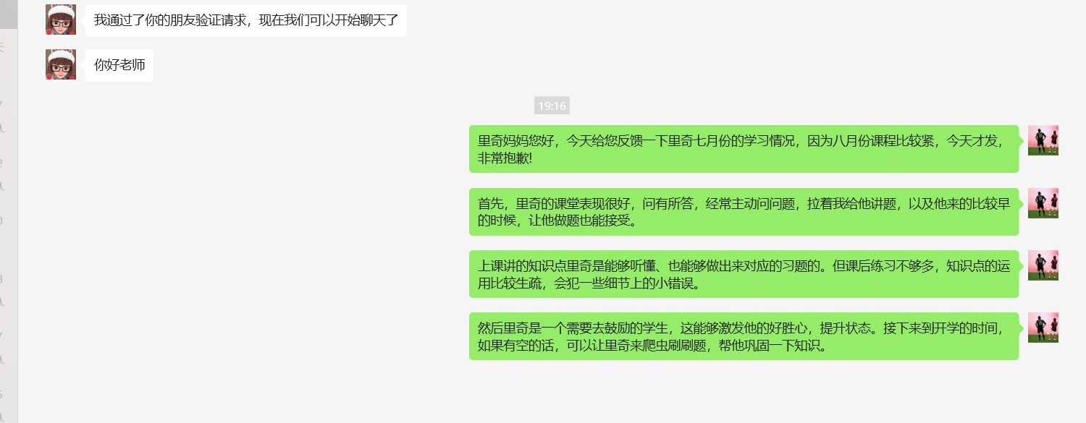

算法 | 李哲瀚 | 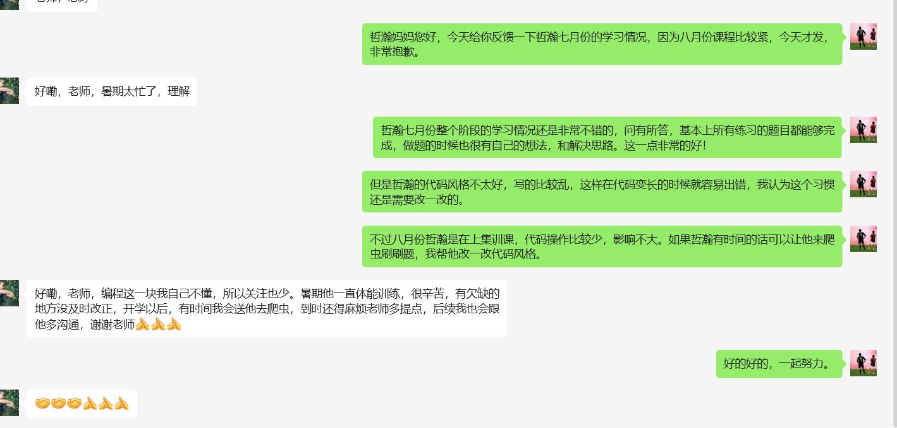
 | 王梓煜 | 不同意微信
 | 钱跃樊 | 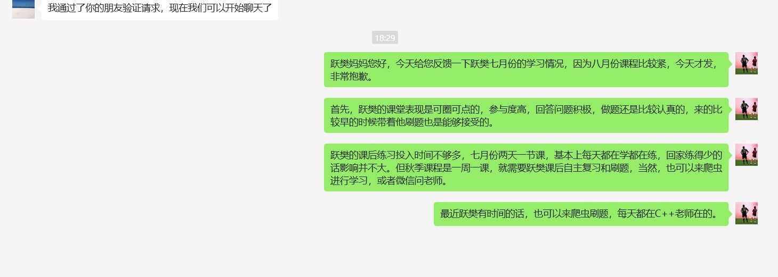
 | 吴金皓 | 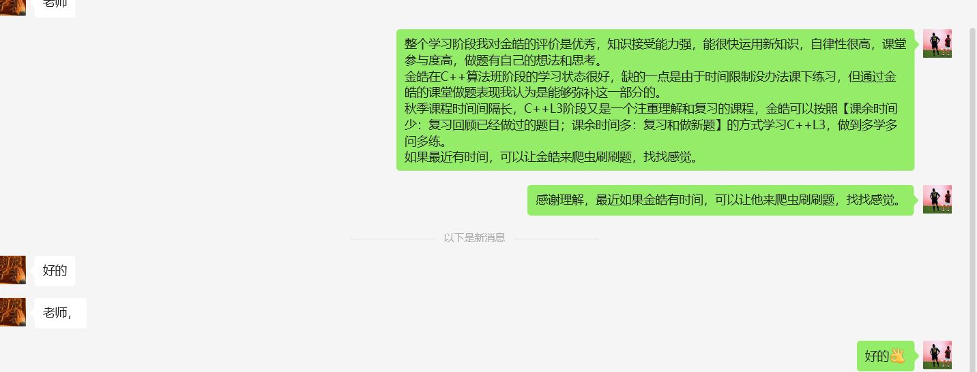

竞赛 | 金昭然 | 

加强 | 王宸羿 | 